Tabele zbiorcze
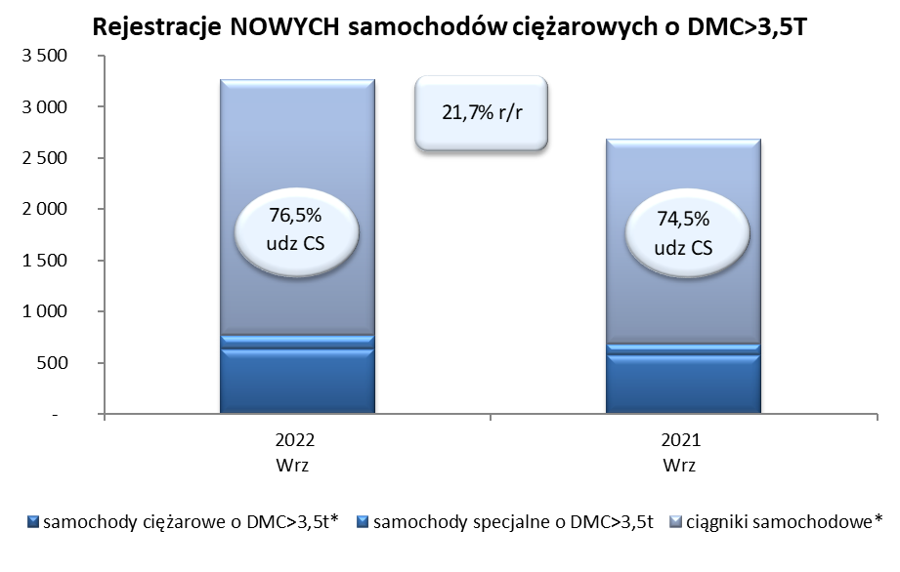
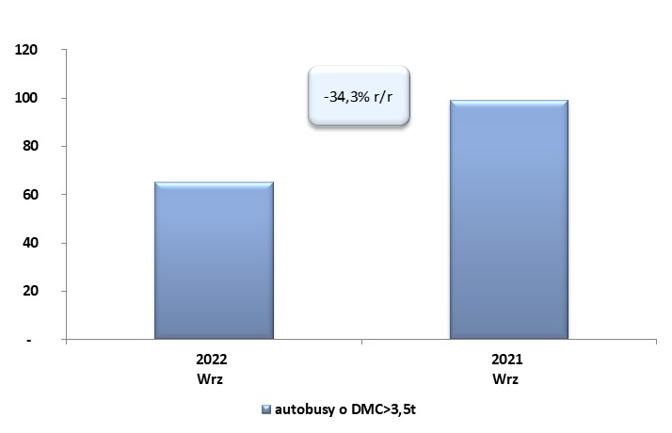
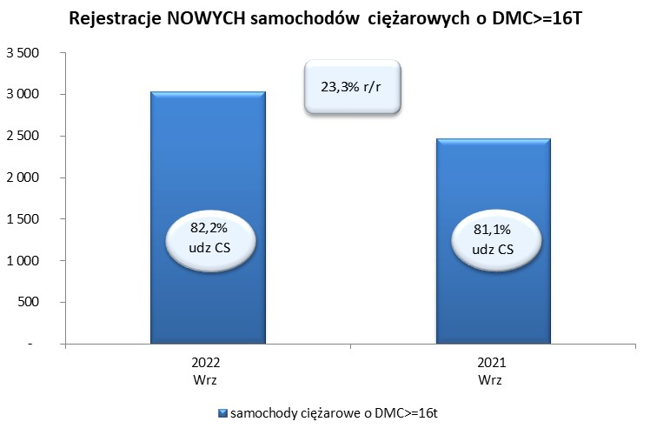
 |  |  |  |  |  | 2022-10-05
PZPM na podstawie danych CEP |  |  |  |  |  | sztuki
PIERWSZE REJESTRACJE NOWYCH POJAZDÓW UŻYTKOWYCH O DMC>3,5T
 | 2022 Wrz | 2021 Wrz | % zmiana r/r | 2022 Sty - Wrz | 2021 Sty - Wrz | % zmiana r/r
SAMOCHODY CIĘŻAROWE - RAZEM | 3,263 | 2,682 | 21.7% | 23,977 | 23,249 | 3.1%
samochody ciężarowe o DMC>3,5t* | 635 | 575 | 10.4% | 5,315 | 4,820 | 10.3%
samochody specjalne o DMC>3,5t | 131 | 110 | 19.1% | 759 | 619 | 22.6%
ciągniki samochodowe* | 2,497 | 1,997 | 25.0% | 17,903 | 17,810 | 0.5%
AUTOBUSY - RAZEM | 65 | 99 | -34.3% | 822 | 1,056 | -22.2%
RAZEM POJAZDY UŻYTKOWE | 3,328 | 2,781 | 19.7% | 24,799 | 24,305 | 2.0%
*/ Nie uwzgledniono rejestracji własnych marek krajowych producentów

